总结
 | 核心逻辑
1 | 作为钢结构装配式建筑龙头企业，凭借技术先发优势获得商业模式突破，转型轻资产运营，同时公司将直受益于装配式建筑、雄安新区建设，宏观微观合力助推公司业绩高速释放。（1）装配式建筑：据测算，十三五期间，装配式建筑行业年复合增长率将达到 37%以上，公司作为装配式技术龙头将率先分享市场蛋糕增量，轻钢结构、多高层钢结构和房产业务将显著收益。（2）雄安新区：公司在河北拥有河北杭萧分公司并与 3 家企业建立战略合作关系，在河北区域成功布局，有望受益雄安新区建设。（3）新型战略合作：公司首创以技术授权为核心的新型战略合作模式，全国化进程速度激增，该模式中的资源使用费毛利率高达 90%以上，将显著提升公司盈利能力。我们认为公司正处于全国化进程中的加速阶段，近 3 年战略合作业务将稳步增长，业绩提升空间广阔。我们看好公司未来发展空间，我们维持对公司的买入- A 的投资评级，6 个月目标价为 18 元，相当于 2017 年 27 倍动态市盈率。 |  | 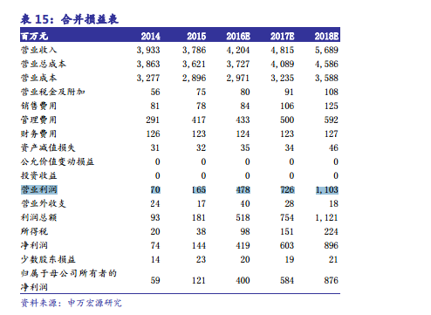
2
3
4
5

 | 风险点
1 | 配式建筑推进不及预期、房地产市场持续低迷、公司订单落地不达预期等风险。
2
3

 |  | 关键假设 | 1
 |  |  | 2
 |  |  | 3
 |  |  | 4
 |  |  | 5
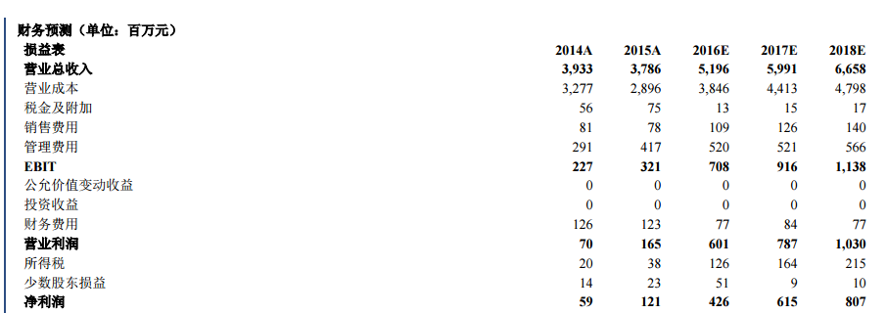

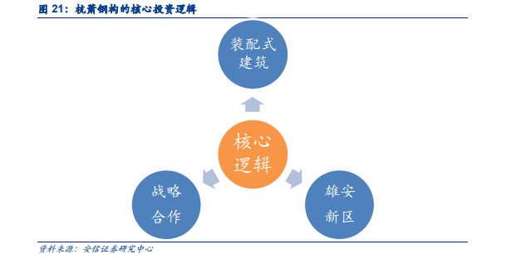

 |  |  | 财务预测 | 2018E（亿） |  | 2017E（亿） |  | 2016（亿）
 |  |  |  | 营收 | 利润 | 营收 | 利润 | 营收 | 利润
 |  |  | 合计 | 66.58 | 10.3 | 59.91 | 7.87 | 43.38 | 5.05
 |  |  |  | 11.13% | 30.88% | 38.11% | 55.84%
 |  |  | 产品一
 |  |  |  | #DIV/0! | #DIV/0! | #DIV/0! | #DIV/0!
 |  |  | 产品二
 |  |  |  | #DIV/0! | #DIV/0! | #DIV/0! | #DIV/0!
 |  |  | 产品三
 |  |  |  | #DIV/0! | #DIV/0! | #DIV/0! | #DIV/0!
 |  |  | 产品四
 |  |  |  | #DIV/0! | #DIV/0! | #DIV/0! | #DIV/0!
 |  |  | 影响因子

业务介绍
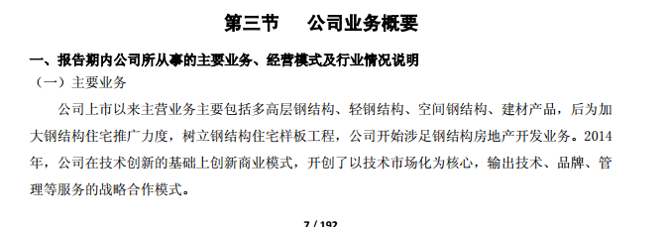
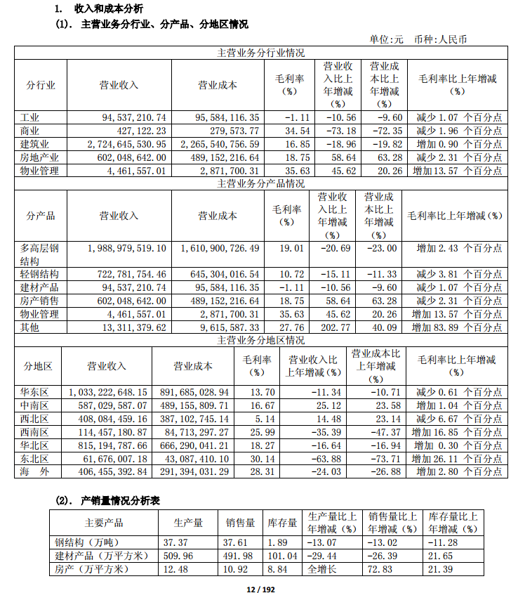
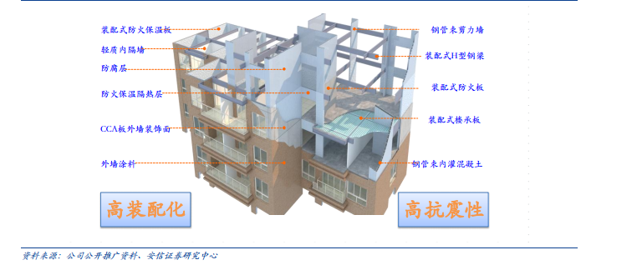
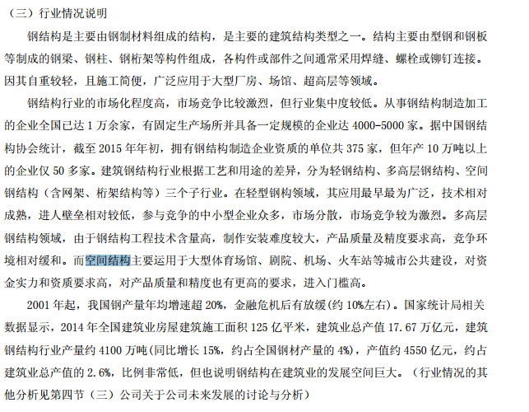
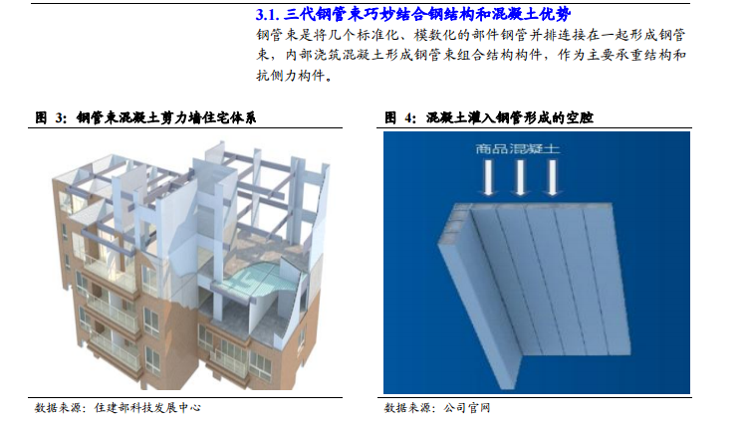
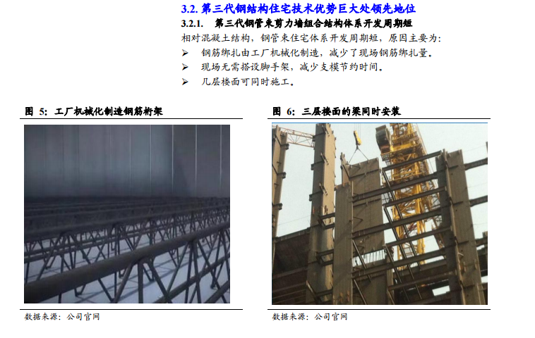
序号 | 业务 | 下游 | 营收占比 | 毛利占比 | 毛利率 | 2017预计增长 | 2018预计增长 | 营收 | 成本 | 毛利
1 | 多高层钢结构 | 主要用于多层或高层的写字楼、商业用房、住宅等民 用建筑，以及一部分公共建筑 | 58.3% | 66.4% | 19.0% |  |  | 1,988,979,519.10 | 1,610,900,726.49 | 378,078,792.61
2 | 轻钢结构 | 主要用于轻型工业厂房、管架、仓库、各类交易市场、 超市等 | 21.2% | 13.6% | 10.7% |  |  | 722,781,754.46 | 645,304,016.54 | 77,477,737.92
3 | 房产销售 |  | 17.6% | 19.8% | 18.8% |  |  | 602,048,642.00 | 489,152,216.64 | 112,896,425.36
4 | 建材产品 |  | 2.8% | -0.2% | -1.1% |  |  | 94,537,210.74 | 95,584,116.35 | -1,046,905.61
5 | 物业管理 |  | 0.1% | 0.3% | 35.6% |  |  | 4,461,557.01 | 2,871,700.31 | 1,589,856.70

历史财务
一 | 总结 | 1
 |  | 2
 |  | 3
 |  | 4

营收及净利
二 | 公司营收及利润
 |  |  |  | 12 | 13 | 14 | 15 | 16
 |  |  | 营收 | 3042.8 | 3973.8 | 3932.9 | 3786.4 | 4338.5
 |  |  | 同比增减 |  | 30.59 | -1.03 | -3.72 | 14.58
 |  |  | 归母净利 | -115.5 | 44.6 | 59.3 | 120.5 | 448.8
 |  |  | 同比增减 |  | 138.6 | 32.95 | 103.37 | 272.38

下游需求
一 | 总结 | 1
 |  | 2
 |  | 3
 |  | 4

二、 | 历史下游需求
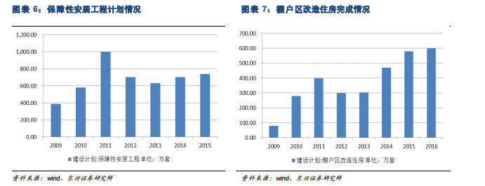

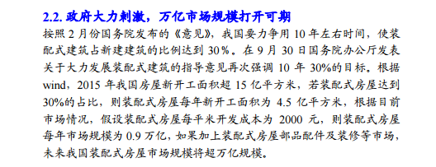

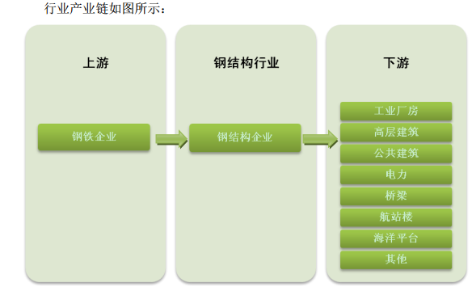
三、 | 预测下游需求
1 | 行业

2 | 公司（包含订单）

竞争要素
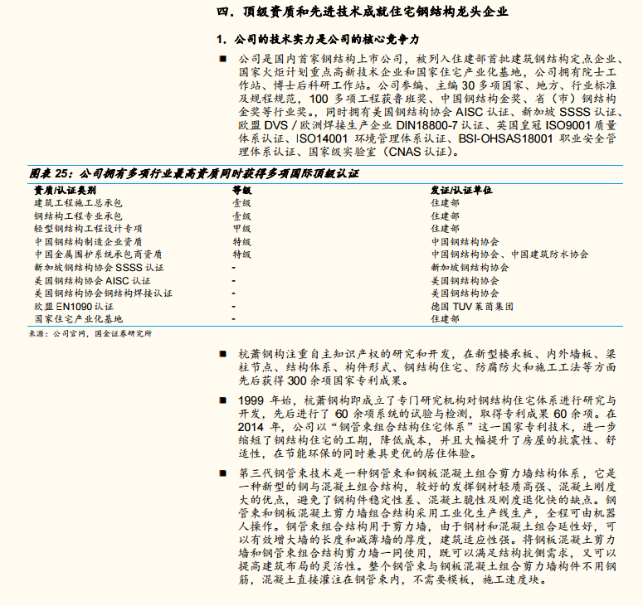
一 | 总结 | 1
 |  | 2
 |  | 3
 |  | 4
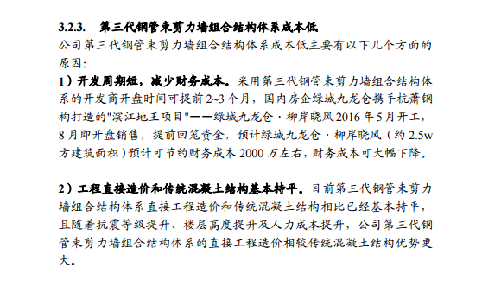
二、 | 市场份额及行业地位

三、 | 核心竞争力分析及预判

四、 | 同行业A股上市公司

序号 | 公司 | 亮点 | 营收（亿） | 毛利率 | ROE | 市值（亿）
1
2
3
4

2、 | 竞争要素

3、 | 同行业A股上市公司

量价利润率预测
一 | 总结 | 1
 |  | 2
 |  | 3
 |  | 4
二、 | 量价分析

 | 多高层钢结构 | 建材产品 | 房产销售 | 服务业/物业管理 | 合计 | 轻钢结构同期增长 | 多高层钢结构同期增长 | 建材产品同期增长 | 房产销售同期增长 | 服务业同期增长
 | 15.45% | -2.30% | -3.74% | 0.00% | 0.00% | 9.26% | 3.25% | 12.65% | 18.71% | 84.87% | 13.74% | 1.17%
 | 16.58% | 5.27% | -12.69% | 2.35% | -62.81% | 14.53% | 1.13% | -0.04% | 21.06% | 22.06% | 16.03% | 2.29%
 | 19.01% | -3.81% | -1.07% | -2.31% | 13.57% | 10.72% | 2.43% | -1.11% | 18.75% | 35.63%
 | 12.90% | -3.84% | 9.88% | -3.91% | -7.64% | 6.88% | -6.11% | 8.77% | 14.84% | 27.99% | 11.89% | -4.83%
三、 | 利润率分析
1 | 毛利率
 |  | 13 | 14 | 15 | 16
 | 多高层钢结构 | 15.45% | 16.58% | 19.01% | 12.90%
 | 多高层钢结构同期增长 | 3.25% | 1.13% | 2.43% | -6.11%
 | 轻钢结构 | 9.26% | 14.53% | 10.72% | 6.88%
 | 轻钢结构同期增长 | -2.30% | 5.27% | -3.81% | -3.84%
 | 建材产品 | 12.65% | -0.04% | -1.11% | 8.77%
 | 建材产品同期增长 | -3.74% | -12.69% | -1.07% | 9.88%
 | 房产销售 | 18.71% | 21.06% | 18.75% | 14.84%
 | 房产销售同期增长 | - | 2.35% | -2.31% | -3.91%
 | 服务业/物业管理 | 84.87% | 22.06% | 35.63% | 27.99%
 | 服务业同期增长 | - | -62.81% | 13.57% | -7.64%
 | 合计 | 13.74% | 16.03% |  | 11.89%
 |  | 1.17% | 2.29% |  | -4.83%

2 | 三费
 |  | 13 | 14 | 15 | 16
 | 销售费用 | 69,427,154.82 | 81,230,938.66 | 77,783,268.91 | 70,131,341.33
 | 销售费用同期增长 | 2.13 | 17 | -4.24 | -9.84
 | 管理费用 | 205,116,470.01 | 291,322,197.74 | 416,951,028.91 | 484,662,466.02
 | 管理费用同期增长 | 21.3 | 42.03 | 43.12 | 16.24
 | 财务费用 | 116,109,080.61 | 125,561,446.84 | 123,365,636.97 | 82,549,685.07
 | 财务费用同期增长 | 7.81 | 8.14 | -1.75 | -33.1

 | 管理费用逐年上升，上升幅度较大

资本因素及筹码结构
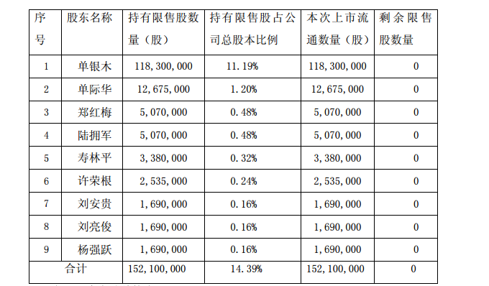
一 | 资本因素
 | 发行价格 | 金额 | 参与者 | 限售期 | 上市流通日期
152,100,000 股 | 未知 | 预计7亿 | 单银木等 | 36 个月 | 2017 年 4 月 5 日

二 | 筹码结构 | 截止至2017/3/31
 | 民/国企，大股东54.81%，其中89.5%流通； 流通股占比情况： 2、十大流通股东占比：64.63% 3、社保2(2)家：2.88% 4、证金汇金：4.95%

